数据概况
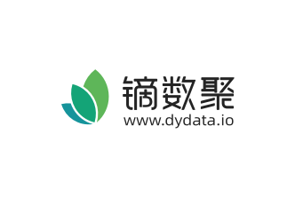
数据名称 | 2018年中国大学生群体的学术类英语需求
数据来源报告

数据来源 | 极光大数据
数据链接
数据时间维度 | 2018
范围 | 中国
发布时间 | 2018
数据描述 | 该统计数据包含了2018年中国大学生群体的学术类英语需求。其中大学生群体的需求非常明确，主要集中在留学/考研/保研以及考证需求上，两者合计超6成。
数据整理 | dydata.io

注释

